G2 Kwaliteit

Bijlage G - Invulformulier G2 Kwaliteit
Europees openbare aanbesteding
Gladheidsbestrijdingsmaterieel
Gemeente Weststellingwerf

Gunningscriteria | Garantietermijn conform programma van eisen (in maanden) | Extra garantie inschrijver (in maanden)* | Totale garantietermijn (in maanden) | Punten G2**
Kwaliteit | 36 |  | 36 | 0

Conform het programma van eisen dient inschrijver minimaal 36 maanden garantie te bieden. *Inschrijver mag maximaal 24 maanden extra garantie bieden (zie ook onderstaande tabel voor invoermogelijkheden). **Formule= (maximaal te behalen punten*extra maanden garantie)/maximaal aantal maanden = Punten G2

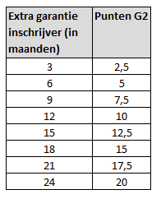

 |  | Inschrijver
 |  | Naam
 |  | Functie
 |  | Plaats
 |  | Datum
 |  | Handtekening

